TestLogin
 | BÁO CÁO MỤC 7: SELENIUM
 | Link github: https://github.com/tongthidan/SQA.git branch : selenium

 | Tên Class Test | Login_Test
 | Đối tượng Test | TaiKhoan
 | Số lượng Test | 10
 | Test Pass | 10
 | Test Fail | 0

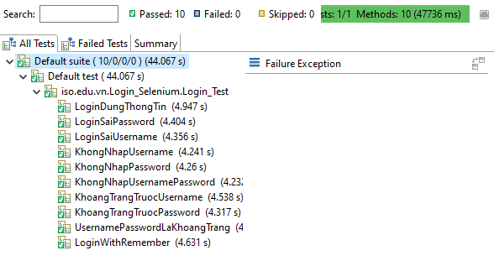
STT | Hàm Test | Pass | Fail | Hình ảnh chạy Test
1 | LoginDungThongTin | x
2 | LoginSaiPassword | x
3 | LoginSaiUsername | x
4 | KhongNhapUsername | x
5 | KhongNhapPassword | x
6 | KhongNhapUsernamePassword | x
7 | KhoangTrangTruocUsername | x
8 | KhoangTrangTruocPassword | x
9 | UsernamePasswordLaKhoangTrang | x
10 | LoginWithRemember | x

TestUpdate_Billplease
 | Tên Class Test | TestUpdate_Billplease
 | Đối tượng Test | Bill
 | Số lượng Test | 4
 | Test Pass | 1
 | Test Fail | 3

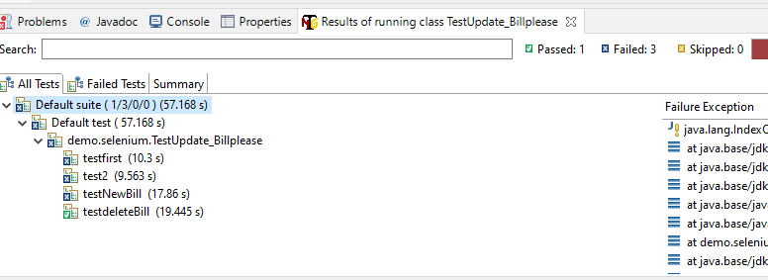
STT | Hàm Test | Pass | Fail | Hình ảnh chạy Test
1 | testfirst |  | x
2 | test2 |  | x
3 | testNewBill |  | x
4 | testdeleteBill | x

TestPayment
 | Tên Class Test | TestPayment
 | Đối tượng Test | Bill
 | Số lượng Test | 2
 | Test Pass | 0
 | Test Fail | 2

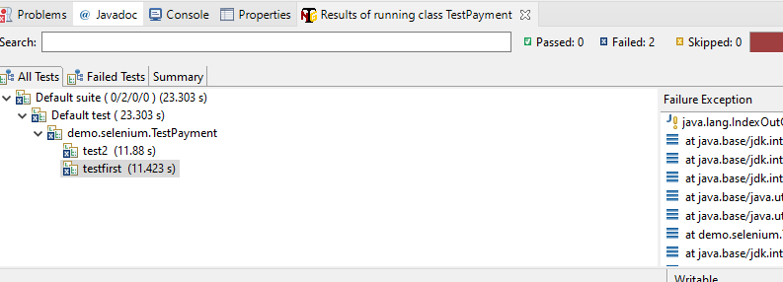
STT | Hàm Test | Pass | Fail | Hình ảnh chạy Test
1 | testfirst |  | x
2 | test2 |  | x

TestRegister
 | Tên Class Test | TestRegister
 | Đối tượng Test | TaiKhoan
 | Số lượng Test | 5
 | Test Pass | 5
 | Test Fail | 0

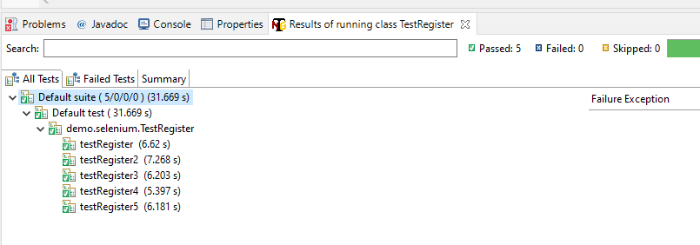
STT | Hàm Test | Pass | Fail | Hình ảnh chạy Test
1 | testRegister | x
2 | testRegister2 | x
3 | testRegister3 | x
4 | testRegister4 | x
5 | testRegister5 | x

